关系图
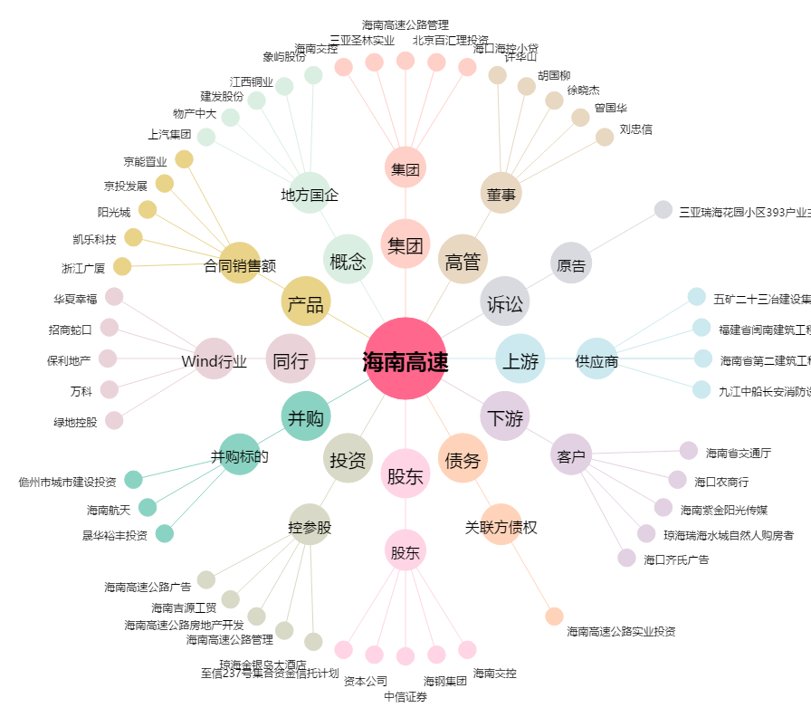
海南高速[000886.SZ] - 关系概览图

